Hoja2
pagina: Index |  |  |  | pagina: Ingresar gastos |  |  |  |  | pagina: Ingresar Ingresos
 |  |  | ¬ [] X |  |  |  |  | ¬ [] X |  |  |  |  | ¬ [] X
 | TTULO |  |  |  | Ingresar gastos |  |  |  |  | Ingresar ingresos

 | Ingresar Gastos |  |  |  | Ingrese la categoria: |  |  |  |  | Ingrese la categoria:
 |  |  |  |  | Despliga lista |  |  |  |  | Despliga lista
 |  | "te dirige ala pagina ingresar gastos"
 |  |  |  |  | Ingrese la subcategoria: |  |  |  |  | Ingrese la subcategoria:
 |  |  |  |  | Despliga lista |  |  |  |  | Despliga lista

 | Ingresar Ingresos
 |  |  |  |  | Ingrese la cantidad gastada: |  |  |  |  | Ingrese la cantidad gastada:
 |  | "te dirige ala pagina ingresar ingresos" |  |  | 4500 |  |  |  |  | 4500

 |  |  |  |  | Ingrese la fecha: |  |  |  |  | Ingrese la fecha:
 | Consultas |  |  |  | minicalendario |  | Ingresar |  |  | minicalendario |  | Ingresar

 |  | "te dirige ala pagina consultas"
 |  |  |  | Atrás |  |  |  |  | Atrás

pagina: Consultas |  |  |  | pagina: Consultar gastos |  |  |  |  | pagina: Consultar ingresos
 |  |  | ¬ [] X |  |  |  |  | ¬ [] X |  |  |  |  | ¬ [] X
 | Consultas |  |  |  | Consultar gastos |  |  |  |  | Consultar ingresos

 |  |  |  |  | Periodo: |  |  |  |  | Periodo:

 |  |  |  |  | Diario | ingresar fecha: | "input de date" |  |  | Diario | ingresar fecha: | "input de date"
 | Consultar gastos |  |  |  | Mensual | ingresar mes y | "input de texto" |  |  | Mensual | ingresar mes | "input de texto"
 |  |  |  |  | Anual | ingresar año: | "input de texto" |  |  | Anual | ingresar año: | "input de texto" |  | ID | Cantidad | Categoria | Subcategoria | Fecha
 |  | "te dirige ala pagina consultar gastos"
 |  |  |  |  |  |  |  |  |  |  |  |  |  | tabla de los ingresos, con scroll vertical

 | Consultar ingresos

 |  | "te dirige ala pagina consultar ingresos"

Atrás |  |  |  | Atrás |  |  |  |  | Atrás

 |  |  |  | pagina: Consultar gastos |  |  |  |  | pagina: Consultar ingresos
 |  |  |  |  |  |  |  | ¬ [] X |  |  |  |  | ¬ [] X
 |  |  |  |  | Consultar gastos |  |  |  |  | Consultar ingresos

 |  |  |  |  | Periodo: |  |  |  |  | Periodo:
 |  |  |  |  | Diario | ingresar fecha: | "input de fecha" |  |  | Diario | ingresar fecha: | "input de fecha"
 |  |  |  |  | Mensual | ingresar mes y | "input de texto" |  |  | Mensual | ingresar mes y | "input de texto"
 |  |  |  |  | Anual | ingresar año: | "input de texto" |  |  | Anual | ingresar año: | "input de texto"

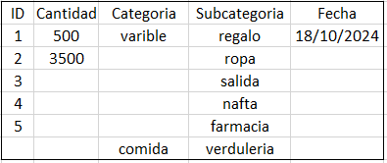
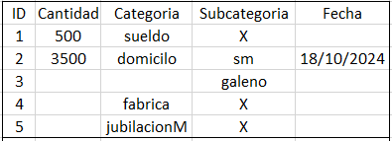

 |  |  |  | Atrás |  |  |  |  | Atrás

